Defectos
TEMPLATE DE DEFECTOS

 | ID: Bug-001 | ESTADO: En proceso | PRIORIDAD: | SEVERIDAD:
 |  |  | MEDIA | ALTA

 | FECHA: 9/3/2020 | REPORTADO POR: Maria Laura | ASIGNADO A: Victoria Arroyo | AMBIENTE: QA

 | TITULO/NOMBRE: Inicio de sesión muestra mensaje de error

 | DESCRIPCIÓN: Al iniciar sesión con credencias válidas para un usuario con el perfil de administrador, se visualiza mensaje de error no controlado.

 | PASOS PARA REPRODUCIR EL DEFECTO: 1. Ir a la URL: https://ctd-app-resto.herokuapp.com/ 2. Ingresar mail (soyadmin@yopmail.com) y contraseña (testqa)

 | RESULTADO ACTUAL: Visualización de un mensaje no esperado con el siguiente texto: "ERROR - UNAUTHORIZED"

 | RESULTADO ESPERADO: Visualizar home para usuario admin. de ComidaYA

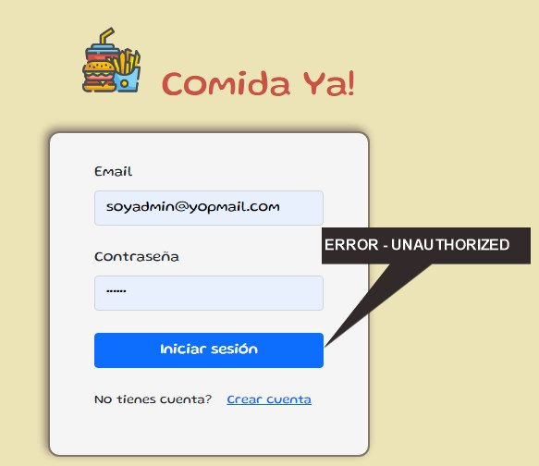
 | EVIDENCIA:

TEMPLATE DE DEFECTOS

 | ID: Bug-002 | ESTADO: En proceso | PRIORIDAD: | SEVERIDAD:
 |  |  | MEDIA | ALTA

 | FECHA: 10/11/2022 | REPORTADO POR: Michael Rodriguez tester | ASIGNADO A: Michael Rodriguez developed | AMBIENTE: QA

 | TITULO/NOMBRE: Nuevo articulo ingresado con precio $0

 | DESCRIPCIÓN: Al dar ingreso a un nuevo articulo no se controla que este deba de tener un valor en el precio >0

 | PASOS PARA REPRODUCIR EL DEFECTO: 1. Ir a la URL: https://ctd-app-resto.herokuapp.com/ 2. Ingresar mail (soyadmin@yopmail.com) y contraseña (testqa) 3. Ingresar al panel de productos 4. Ir a la opcion de dara de alta un producto. 5.Ingresar todos los datos, y en el campo precio colocar el valor 0

 | RESULTADO ACTUAL: Articulo con precio $0 se puede ingresar sin problemas.

 | RESULTADO ESPERADO: Visualizar un mensaje señalando que el campo "Precio" no puede ser >= $0

 | EVIDENCIA:

